パロマプラス
HED030B001_パロマプラス受注データ取込 |  | \\hob1sv23\d$\JOB\PPLUS\注文データ取込\csv_backup
 |  | ↓
 | E:\DS_mountDir\IF\パロマプラスデータ.CSV E:\DS_mountDir\HCM\Input\Inputbef\パロマプラスデータ.CSV
 | \\10.1.2.106\e$\DS_mountDir\IF

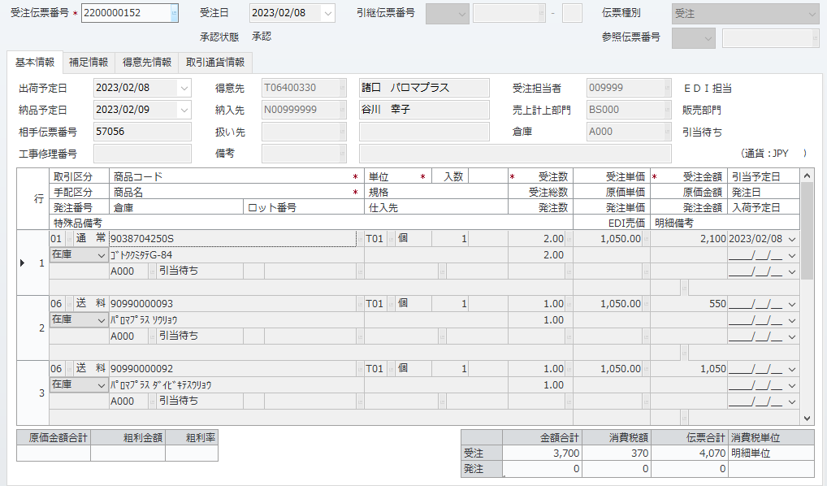
 |  |  |  | 注文ID | 57056-1 | 56886-1 | 57032-1 | 57032-2 | 57038-1 | 57038-2 | 57039-1 | 57039-2 | 57039-3 | 57039-4 | 57039-5 | 57040-1 | 57040-2 | 57041-1 | 57041-2 | 57041-3 | 57041-4 | 57042-1 | 57042-2 | 57042-3 | 57043-2 | 57044-1 | 57045-1 | 57046-1 | 57047-1 | 57048-1 | 57050-1 | 57051-1 | 57052-1 | 57052-2 | 57053-1 | 57054-1 | 57055-1 | 57056-1 | 57057-1
 |  |  |  | 顧客ID | 0 | 0 | 0 | 0 | 0 | 0 | 0 | 0 | 0 | 0 | 0 | 0 | 0 | 0 | 0 | 0 | 0 | 0 | 0 | 0 | 0 | 0 | 0 | 0 | 0 | 0 | 0 | 0 | 0 | 0 | 0 | 0 | 0 | 0 | 0
 |  |  |  | お名前(姓) | 谷川 | 中石 | 坂本 | 坂本 | 高橋美希 | 高橋美希 | 河生 | 河生 | 河生 | 河生 | 河生 | 郡 | 郡 | 谷口友紀 | 谷口友紀 | 谷口友紀 | 谷口友紀 | 中島 | 中島 | 中島 | 吉田 | 渡辺孝雄 | 倉澤 | 上中 | ワンスタイル | 中国酒菜・胡坊 | 石井 | イトウ | 田嶋 | 田嶋 | 千葉 | 眞鍋 | わだ | 谷川 | 吉田
 |  |  |  | お名前(名) | 幸子 | 環 | 優愛 | 優愛 |  |  | 泰輝 | 泰輝 | 泰輝 | 泰輝 | 泰輝 | 宏行 | 宏行 |  |  |  |  | ひとみ | ひとみ | ひとみ | 実 |  | 伸行 | 敏喜 |  | 山内隆宏 | 眞弓 |  | 博之 | 博之 | 吉輝 | 尚人 | まさみ | 幸子 | 收志
 |  |  |  | お名前(フリガナ・姓) | 57056-1 | 56886-1 | 57032-1 | 57032-2 | 57038-1 | 57038-2 | 57039-1 | 57039-2 | 57039-3 | 57039-4 | 57039-5 | 57040-1 | 57040-2 | 57041-1 | 57041-2 | 57041-3 | 57041-4 | 57042-1 | 57042-2 | 57042-3 | 57043-2 | 57044-1 | 57045-1 | 57046-1 | 57047-1 | 57048-1 | 57050-1 | 57051-1 | 57052-1 | 57052-2 | 57053-1 | 57054-1 | 57055-1 | 57056-1 | 57057-1
2023.02.08 16:04:53 加藤 智康
手配がかからない
 |  |  |  | お名前(フリガナ名) | ｻﾁｺ | - | - | - | - | - | ﾔｽﾃﾙ | ﾔｽﾃﾙ | ﾔｽﾃﾙ | ﾔｽﾃﾙ | ﾔｽﾃﾙ | ﾋﾛﾕｷ | ﾋﾛﾕｷ | - | - | - | - | ﾋﾄﾐ | ﾋﾄﾐ | ﾋﾄﾐ | ﾐﾉﾙ | - | ﾉﾌﾞﾕｷ | ﾄｼｷ | - | - | ﾏﾕﾐ | - | - | - | ﾖｼﾃﾙ | ﾅｵﾄ | - | ｻﾁｺ | -
 |  |  |  | メールアドレス | d817200814d45dc9ac989ea05481aa18s1@pc.fw.rakuten.n | tamachan-diet440@ezweb.ne.jp | gremrimp@gmail.com | gremrimp@gmail.com | mishuna@ezweb.ne.jp | mishuna@ezweb.ne.jp | 6d8cbf1c08c7a95e6b17613edc1c347ds1@pc.fw.rakuten.n | 6d8cbf1c08c7a95e6b17613edc1c347ds1@pc.fw.rakuten.n | 6d8cbf1c08c7a95e6b17613edc1c347ds1@pc.fw.rakuten.n | 6d8cbf1c08c7a95e6b17613edc1c347ds1@pc.fw.rakuten.n | 6d8cbf1c08c7a95e6b17613edc1c347ds1@pc.fw.rakuten.n | 84bca3945a5c2c53f6adae756880d707s1@dm.fw.rakuten.n | 84bca3945a5c2c53f6adae756880d707s1@dm.fw.rakuten.n | yuki.06231215@gmail.com | yuki.06231215@gmail.com | yuki.06231215@gmail.com | yuki.06231215@gmail.com | 94ae01ba0b5582cea1045e67e3f3bfa6s1@dm.fw.rakuten.n | 94ae01ba0b5582cea1045e67e3f3bfa6s1@dm.fw.rakuten.n | 94ae01ba0b5582cea1045e67e3f3bfa6s1@dm.fw.rakuten.n | f3dfacd95e68709296128e09156fed85s1@pc.fw.rakuten.n | watanbow@ybb.ne.jp | 359a0b26eb4ed427a9c770f1128af2e6s1@pc.fw.rakuten.n | f8a9f6c10fadf5f168b31c45aec21346s1@pc.fw.rakuten.n | info.onestyle@gmail.com | cinakobou@gmail.com | 3e034b7d80830e3582d1bbbc6a4158cas1@km.fw.rakuten.n | tetsu-itoh@nike.eonet.ne.jp | box@tajima1.com | box@tajima1.com | 276782e0d7acc76c21a6f2afced13b9ds1@km.fw.rakuten.n | 89b3328b3f338454b514dbf1e52fa813s1@pc.fw.rakuten.n | fl.11p.8aw.615@gmail.com | d817200814d45dc9ac989ea05481aa18s1@pc.fw.rakuten.n | ayos-home1@smile.odn.ne.jp
 |  |  |  | 電話番号1 | 079 | 090 | 080 | 080 | 090 | 090 | 052 | 052 | 052 | 052 | 052 | 088 | 088 | 080 | 080 | 080 | 080 | 029 | 029 | 029 | 090 | 082 | 080 | 090 | 090 | 090 | 090 | 075 | 026 | 026 | 080 | 090 | 090 | 079 | 042
 |  |  |  | 電話番号2 | 439 | 109 | 284 | 284 | 221 | 221 | 979 | 979 | 979 | 979 | 979 | 652 | 652 | 160 | 160 | 160 | 160 | 856 | 856 | 856 | 959 | 474 | 657 | 262 | 389 | 862 | 619 | 957 | 385 | 385 | 556 | 655 | 597 | 439 | 643
 |  |  |  | 電話番号3 | 5406 | 43007 | 38861 | 38861 | 03859 | 03859 | 1234 | 1234 | 1234 | 1234 | 1234 | 4235 | 4235 | 58693 | 58693 | 58693 | 58693 | 3386 | 3386 | 3386 | 71732 | 0259 | 01880 | 94639 | 99985 | 99333 | 51413 | 8098 | 6925 | 6925 | 09317 | 88305 | 57180 | 5406 | 1285
 |  |  |  | 郵便番号1 | 675 | 472 | 321 | 321 | 452 | 452 | 461 | 461 | 461 | 461 | 461 | 770 | 770 | 819 | 819 | 819 | 819 | 305 | 305 | 305 | 818 | 729 | 182 | 321 | 062 | 810 | 194 | 618 | 399 | 399 | 963 | 520 | 666 | 675 | 192
550
550
 |  |  | クレジットカード決済なのに | 郵便番号2 | 0117 | 0046 | 0962 | 0962 | 0801 | 0801 | 0012 | 0012 | 0012 | 0012 | 0012 | 0802 | 0802 | 0025 | 0025 | 0025 | 0025 | 0814 | 0814 | 0814 | 0124 | 6134 | 0011 | 1431 | 0904 | 0073 | 0036 | 0091 | 0033 | 0033 | 0106 | 0241 | 0114 | 0117 | 0046
 |  |  |  | 住所 | 兵庫県加古川市平岡町一色西２丁目８５プランドール１－１０２ | 愛知県知立市弘法町丁凪６３－１シャトレー知立ツインズ北館５０２ | 栃木県宇都宮市今泉町２５３７－２ウィルモア今泉Ａ－２０２ | 栃木県宇都宮市今泉町２５３７－２ウィルモア今泉Ａ－２０２ | 愛知県名古屋市西区清里町６９－８９比良荘東１棟４０４ | 愛知県名古屋市西区清里町６９－８９比良荘東１棟４０４ | 愛知県名古屋市東区相生町３７番地 | 愛知県名古屋市東区相生町３７番地 | 愛知県名古屋市東区相生町３７番地 | 愛知県名古屋市東区相生町３７番地 | 愛知県名古屋市東区相生町３７番地 | 徳島県徳島市吉野本町１－１７ | 徳島県徳島市吉野本町１－１７ | 福岡県福岡市西区石丸１－１７－２８ソレアード姪浜２０１ | 福岡県福岡市西区石丸１－１７－２８ソレアード姪浜２０１ | 福岡県福岡市西区石丸１－１７－２８ソレアード姪浜２０１ | 福岡県福岡市西区石丸１－１７－２８ソレアード姪浜２０１ | 茨城県つくば市西平塚１９８－１ | 茨城県つくば市西平塚１９８－１ | 茨城県つくば市西平塚１９８－１ | 福岡県太宰府市梅香苑４丁目－１－２０ | 広島県庄原市木戸町甲５６９ | 東京都調布市深大寺北町１－３１－７ | 栃木県日光市山内２３６９ | 北海道札幌市豊平区豊平四条９丁目２－１ | 福岡県福岡市中央区舞鶴２丁目７－１ライオンズマンション舞鶴第３ | 東京都町田市木曽東４－２８－７－Ａ１ | 京都府乙訓郡大山崎町円明寺脇山１－１３６ | 長野県松本市笹賀３５３６ | 長野県松本市笹賀３５３６ | 福島県郡山市成山町１１９－２ | 滋賀県大津市今堅田３－２６－２４ | 兵庫県川西市東畦野山手１ー９ー１０ | 兵庫県加古川市平岡町一色西２丁目８５プランドール１－１０２ | 東京都八王子市明神町１－７－９
2023.02.16 09:48:13 加藤 智康
下の表示にしていただいたときに、伝票は正しくでるのでしょうか？
0
0
2023.02.08 16:04:53 加藤 智康
金額がおかしい
 |  |  |  | 配送先お名前(姓) | 谷川 | 中石 | 坂本 | 坂本 | 高橋美希 | 高橋美希 | 河生 | 河生 | 河生 | 河生 | 河生 | 郡 | 郡 | 谷口友紀 | 谷口友紀 | 谷口友紀 | 谷口友紀 | 飯島 | 飯島 | 飯島 | 吉田 | 渡辺孝雄 | 倉澤 | 上中 | ワンスタイル | 中国酒菜・胡坊 | 石井 | イトウ | 田嶋 | 田嶋 | 千葉 | 眞鍋 | 豊田 | 谷川 | 吉田
 |  |  |  | 配送先お名前(名) | 幸子 | 環 | 優愛 | 優愛 |  |  | 泰輝 | 泰輝 | 泰輝 | 泰輝 | 泰輝 | 宏行 | 宏行 |  |  |  |  | よね子 | よね子 | よね子 | 実 |  | 伸行 | 敏喜 |  | 山内隆宏 | 眞弓 |  | 博之 | 博之 | 吉輝 | 尚人 | 愛生 | 幸子 | 收志
 |  |  |  | 配送先お名前(フリガナ・姓) | 57056-1 | 56886-1 | 57032-1 | 57032-2 | 57038-1 | 57038-2 | 57039-1 | 57039-2 | 57039-3 | 57039-4 | 57039-5 | 57040-1 | 57040-2 | 57041-1 | 57041-2 | 57041-3 | 57041-4 | 57042-1 | 57042-2 | 57042-3 | 57043-2 | 57044-1 | 57045-1 | 57046-1 | 57047-1 | 57048-1 | 57050-1 | 57051-1 | 57052-1 | 57052-2 | 57053-1 | 57054-1 | 57055-1 | 57056-1 | 57057-1
 |  |  |  | 配送先お名前(フリガナ名) | ｻﾁｺ | - | - | - | - | - | ﾔｽﾃﾙ | ﾔｽﾃﾙ | ﾔｽﾃﾙ | ﾔｽﾃﾙ | ﾔｽﾃﾙ | ﾋﾛﾕｷ | ﾋﾛﾕｷ | - | - | - | - | ﾖﾈｺ | ﾖﾈｺ | ﾖﾈｺ | ﾐﾉﾙ | - | ﾉﾌﾞﾕｷ | ﾄｼｷ | - | - | ﾏﾕﾐ | - | - | - | ﾖｼﾃﾙ | ﾅｵﾄ | - | ｻﾁｺ | -
2600
260
2860
 |  |  |  | 配送先電話番号1 | 079 | 090 | 080 | 080 | 090 | 090 | 052 | 052 | 052 | 052 | 052 | 088 | 088 | 080 | 080 | 080 | 080 | 029 | 029 | 029 | 090 | 082 | 080 | 090 | 090 | 090 | 090 | 075 | 026 | 026 | 080 | 090 | 090 | 079 | 042
 |  |  |  | 配送先電話番号2 | 439 | 109 | 284 | 284 | 221 | 221 | 979 | 979 | 979 | 979 | 979 | 652 | 652 | 160 | 160 | 160 | 160 | 472 | 472 | 472 | 959 | 474 | 657 | 262 | 389 | 862 | 619 | 957 | 385 | 385 | 556 | 655 | 434 | 439 | 643
2650
210
2860
 |  |  |  | 配送先電話番号3 | 5406 | 43007 | 38861 | 38861 | 03859 | 03859 | 1234 | 1234 | 1234 | 1234 | 1234 | 4235 | 4235 | 58693 | 58693 | 58693 | 58693 | 7928 | 7928 | 7928 | 71732 | 0259 | 01880 | 94639 | 99985 | 99333 | 51413 | 8098 | 6925 | 6925 | 09317 | 88305 | 39201 | 5406 | 1285
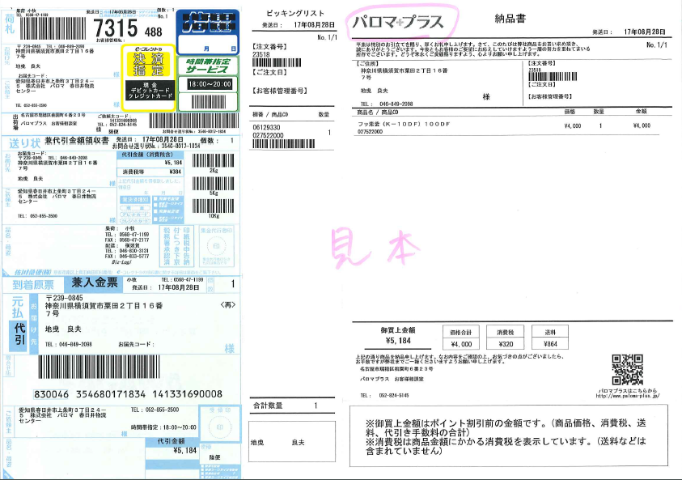
 |  |  |  | 配送先郵便番号1 | 675 | 472 | 321 | 321 | 452 | 452 | 461 | 461 | 461 | 461 | 461 | 770 | 770 | 819 | 819 | 819 | 819 | 313 | 313 | 313 | 818 | 729 | 182 | 321 | 062 | 810 | 194 | 618 | 399 | 399 | 963 | 520 | 310 | 675 | 192
 |  |  |  | 配送先郵便番号2 | 0117 | 0046 | 0962 | 0962 | 0801 | 0801 | 0012 | 0012 | 0012 | 0012 | 0012 | 0802 | 0802 | 0025 | 0025 | 0025 | 0025 | 0049 | 0049 | 0049 | 0124 | 6134 | 0011 | 1431 | 0904 | 0073 | 0036 | 0091 | 0033 | 0033 | 0106 | 0241 | 0903 | 0117 | 0046
 |  |  |  | 配送先住所 | 兵庫県加古川市平岡町一色西２丁目８５プランドール１－１０２ | 愛知県知立市弘法町丁凪６３－１シャトレー知立ツインズ北館５０２ | 栃木県宇都宮市今泉町２５３７－２ウィルモア今泉Ａ－２０２ | 栃木県宇都宮市今泉町２５３７－２ウィルモア今泉Ａ－２０２ | 愛知県名古屋市西区清里町６９－８９比良荘東１棟４０４ | 愛知県名古屋市西区清里町６９－８９比良荘東１棟４０４ | 愛知県名古屋市東区相生町３７番地 | 愛知県名古屋市東区相生町３７番地 | 愛知県名古屋市東区相生町３７番地 | 愛知県名古屋市東区相生町３７番地 | 愛知県名古屋市東区相生町３７番地 | 徳島県徳島市吉野本町１－１７ | 徳島県徳島市吉野本町１－１７ | 福岡県福岡市西区石丸１－１７－２８ソレアード姪浜２０１ | 福岡県福岡市西区石丸１－１７－２８ソレアード姪浜２０１ | 福岡県福岡市西区石丸１－１７－２８ソレアード姪浜２０１ | 福岡県福岡市西区石丸１－１７－２８ソレアード姪浜２０１ | 茨城県常陸太田市天神林町８４７－４１ | 茨城県常陸太田市天神林町８４７－４１ | 茨城県常陸太田市天神林町８４７－４１ | 福岡県太宰府市梅香苑４丁目－１－２０ | 広島県庄原市木戸町甲５６９ | 東京都調布市深大寺北町１－３１－７ | 栃木県日光市山内２３６９ | 北海道札幌市豊平区豊平四条９丁目２－１ | 福岡県福岡市中央区舞鶴２丁目７－１ライオンズマンション舞鶴第３ | 東京都町田市木曽東４－２８－７－Ａ１ | 京都府乙訓郡大山崎町円明寺脇山１－１３６ | 長野県松本市笹賀３５３６ | 長野県松本市笹賀３５３６ | 福島県郡山市成山町１１９－２ | 滋賀県大津市今堅田３－２６－２４ | 茨城県水戸市堀町１１９４－１クランメール堀町Ｂ１０５号 | 兵庫県加古川市平岡町一色西２丁目８５プランドール１－１０２ | 東京都八王子市明神町１－７－９
 |  |  |  | 送料 | 550 | 550 | 550 | 550 | 550 | 550 | 0 | 0 | 0 | 0 | 0 | 0 | 0 | 0 | 0 | 0 | 0 | 0 | 0 | 0 | 0 | 550 | 550 | 550 | 550 | 0 | 550 | 0 | 0 | 0 | 550 | 550 | 550 | 550 | 550
 |  |  |  | 手数料 | 0 | 0 | 0 | 0 | 0 | 0 | 0 | 0 | 0 | 0 | 0 | 0 | 0 | 0 | 0 | 0 | 0 | 0 | 0 | 0 | 0 | 0 | 0 | 0 | 0 | 0 | 0 | 0 | 0 | 0 | 0 | 0 | 0 | 0 | 0
 |  |  |  | お支払い合計 | 2860 | 1034 | 3190 | 3190 | 4224 | 4224 | 16269 | 16269 | 16269 | 16269 | 16269 | 6000 | 6000 | 5335 | 5335 | 5335 | 5335 | 5152 | 5152 | 5152 | 10550 | 1705 | 0 | 1893 | 792 | 13365 | 0 | 6600 | 5280 | 5280 | 1034 | 1870 | 3091 | 2860 | 1705
2023.02.16 09:42:22 加藤 智康
384円ここがうまく出るのか心配（8％時代）
 |  |  |  | 支払い方法 | クレジットカード | コンビニ決済 | コンビニ決済 | コンビニ決済 | Ａｍａｚｏｎペイメント | Ａｍａｚｏｎペイメント | クレジットカード | クレジットカード | クレジットカード | クレジットカード | クレジットカード | クレジットカード | クレジットカード | Ａｍａｚｏｎペイメント | Ａｍａｚｏｎペイメント | Ａｍａｚｏｎペイメント | Ａｍａｚｏｎペイメント | セブンイレブン前払 | セブンイレブン前払 | セブンイレブン前払 | クレジットカード | Ａｍａｚｏｎペイメント | クレジットカード | クレジットカード | Ａｍａｚｏｎペイメント | クレジットカード | クレジットカード | クレジットカード | クレジットカード | クレジットカード | クレジットカード | クレジットカード | クレジットカード | クレジットカード | クレジットカード
 |  |  |  | 配送予定日 |  | 20230206 | 20230210 | 20230210 |  |  |  |  |  |  |  |  |  |  |  |  |  |  |  |  |  |  |  |  |  | 20230218 |  |  |  |  |  |  |  |  | 20230213
 |  |  |  | 配送時間 | 18:00-21:00 | 18:00-20:00 | 12:00-14:00 | 12:00-14:00 |  |  |  |  |  |  |  |  |  |  |  |  |  |  |  |  |  |  | 18:00-21:00 |  |  | 12:00-14:00 |  |  |  |  |  |  |  | 18:00-21:00 | 19:00-21:00
 |  |  |  | 作成日時 | 2023-02-07 22:25:02 | 2023-01-31 14:55:37 | 2023-02-06 15:40:48 | 2023-02-06 15:40:48 | 2023-02-07 07:54:22 | 2023-02-07 07:54:22 | 2023-02-07 09:20:32 | 2023-02-07 09:20:32 | 2023-02-07 09:20:32 | 2023-02-07 09:20:32 | 2023-02-07 09:20:32 | 2023-02-07 09:35:04 | 2023-02-07 09:35:04 | 2023-02-07 09:45:39 | 2023-02-07 09:45:39 | 2023-02-07 09:45:39 | 2023-02-07 09:45:39 | 2023-02-07 09:47:30 | 2023-02-07 09:47:30 | 2023-02-07 09:47:30 | 2023-02-07 09:51:19 | 2023-02-07 11:20:34 | 2023-02-07 12:36:14 | 2023-02-07 12:59:20 | 2023-02-07 13:25:32 | 2023-02-07 14:55:11 | 2023-02-07 15:26:51 | 2023-02-07 16:33:05 | 2023-02-07 16:35:16 | 2023-02-07 16:35:16 | 2023-02-07 19:40:06 | 2023-02-07 20:40:41 | 2023-02-07 21:20:48 | 2023-02-07 22:25:02 | 2023-02-07 22:50:41
 |  |  |  | 商品名 | パロマ ガスコンロ 純正部品 ゴトク Ｇ－８４ | 調節ツマミ | バーナヘッド Ｈ－２０３ | ゴトク大 Ｇ－９６ | キッチンシャワー ＳＳ－８ | フレキシブル出湯管（Ｆ－３５Ｌ）【標準サイズ】 | パロマ 炊飯器 純正部品 フッ素釜 | パロマ 炊飯器 純正部品 電源コード | パロマ 炊飯器 純正部品 ウチブタパッキン | パロマ 炊飯器 純正部品 汁受け組立 | パロマ 炊飯器 純正部品 ウチブタオサエ | パロマ ガスコンロ 純正部品 バーナキャップ Ｈ－１９５ | パロマ ガスコンロ 純正部品 バーナキャップ Ｈ－１９４ | 扉組立 | 焼き網組立 | グリル排気口カバー | ごとく Ｇ－８４ | パロマ ガスコンロ 純正部品 油受組立 | パロマ ガスコンロ 純正部品 焼き網組立 | パロマ ガスコンロ 純正部品 バーナキャップ Ｈ－１９６ | 多機能パンＰＥＭ－２ | ごとく Ｇ－８４ | パロマ ガスコンロ 純正部品 つまみ組立 | パロマ ガスコンロ 純正部品 焼き網組立 | つまみ組立ＤＢＲ | フッ素釜 | パロマ ガスコンロ 純正部品 ゴトク大 Ｇ－９６ | フッ素釜（Ｋ－１０ＤＦ）１００ＤＦ | ゴトク Ｇ－９４ | バーナーヘッド Ｈ－２０１ | パロマ ガスコンロ 純正部品 サイドモール | パロマ ガスコンロ 純正部品 ごとく Ｇ－１３ | フレキシブル出湯管（Ｆ－６５Ｋ） | パロマ ガスコンロ 純正部品 ゴトク Ｇ－８４ | ゴトク Ｇ－９４
 |  |  |  | 商品コード | 38704250S | 384202500 | 482265700 | 482076100 | 319538800 | 319543800 | 029011700 | 025021000 | 029236700 | 027670200 | 025212200 | 68101430S | 68101700S | 384435800 | 38158950S | 386068100 | 38704250S | 486401700 | 388778100 | 68101760S | PA58249000 | 38704250S | 387095300 | 38158950S | 485412400 | 029011700 | 482076100 | 027522000 | 481301600 | 481301700 | 389337400 | 18316350S | 319543400 | 38704250S | 481301600
 |  |  |  | 価格 | 1050 | 220 | 1350 | 1050 | 1800 | 1540 | 12150 | 1320 | 770 | 330 | 220 | 2850 | 2850 | 990 | 1430 | 330 | 1050 | 1200 | 1430 | 2100 | 10500 | 1050 | 220 | 1430 | 220 | 12150 | 1050 | 6000 | 1050 | 1350 | 440 | 1200 | 2310 | 1050 | 1050
 |  |  |  | 数量 | 2 | 2 | 1 | 1 | 1 | 1 | 1 | 1 | 1 | 1 | 1 | 1 | 1 | 1 | 1 | 1 | 2 | 1 | 1 | 1 | 1 | 1 | 1 | 1 | 1 | 1 | 1 | 1 | 2 | 2 | 1 | 1 | 1 | 2 | 1
 |  |  |  | 使用ポイント | 0 | 0 | 0 | 0 | 0 | 0 | 0 | 0 | 0 | 0 | 0 | 270 | 270 | 0 | 0 | 0 | 0 | 51 | 51 | 51 | 1000 | 0 | 792 | 230 | 0 | 0 | 1705 | 0 | 0 | 0 | 0 | 0 | 0 | 0 | 0
2023.02.16 09:42:22 加藤 智康
ここの消費税は商品のみ（8％時代）

パロマプラス (複数明細)
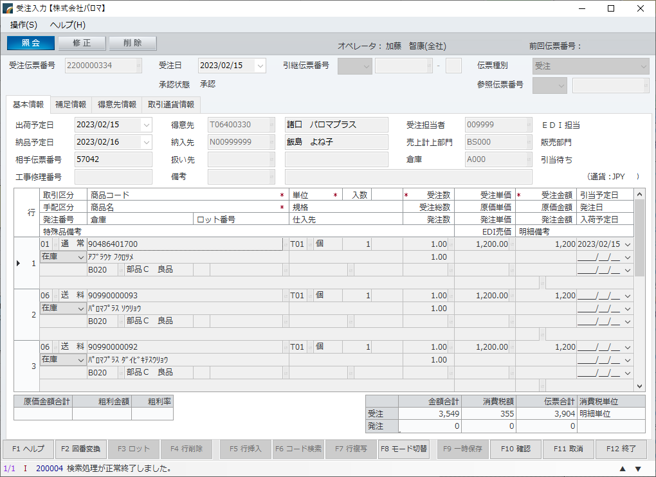
 |  | 伝票NO | 2200000334 | 2200000335 | 2200000336
 |  | 注文ID | 57042-1 | 57042-2 | 57042-3
 |  | 顧客ID | 0 | 0 | 0
 |  | お名前(姓) | 中島 | 中島 | 中島
 |  | お名前(名) | ひとみ | ひとみ | ひとみ
 |  | お名前(フリガナ・姓) | 57042-1 | 57042-2 | 57042-3
 |  | お名前(フリガナ名) | ﾋﾄﾐ | ﾋﾄﾐ | ﾋﾄﾐ
 |  | メールアドレス | 94ae01ba0b5582cea1045e67e3f3bfa6s1@dm.fw.rakuten.n | 94ae01ba0b5582cea1045e67e3f3bfa6s1@dm.fw.rakuten.n | 94ae01ba0b5582cea1045e67e3f3bfa6s1@dm.fw.rakuten.n
 |  | 電話番号1 | 029 | 029 | 029
 |  | 電話番号2 | 856 | 856 | 856
 |  | 電話番号3 | 3386 | 3386 | 3386
①
 |  | 郵便番号1 | 305 | 305 | 305
 |  | 郵便番号2 | 0814 | 0814 | 0814
① |  | 住所 | 茨城県つくば市西平塚１９８－１ | 茨城県つくば市西平塚１９８－１ | 茨城県つくば市西平塚１９８－１
0
0
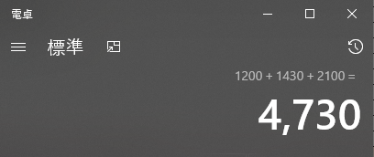
 |  | 配送先お名前(姓) | 飯島 | 飯島 | 飯島
 |  | 配送先お名前(名) | よね子 | よね子 | よね子
 |  | 配送先お名前(フリガナ・姓) | 57042-1 | 57042-2 | 57042-3
0
0
 |  | 配送先お名前(フリガナ名) | ﾖﾈｺ | ﾖﾈｺ | ﾖﾈｺ
③
↓ |  | 配送先電話番号1 | 029 | 029 | 029
② | 消費税は473円 | 配送先電話番号2 | 472 | 472 | 472
↓ |  | 配送先電話番号3 | 7928 | 7928 | 7928
①
③ | ポイント引き算4730-51=4679 | 配送先郵便番号1 | 313 | 313 | 313
同じ受注伝票番号で
↓ |  | 配送先郵便番号2 | 0049 | 0049 | 0049
①
④ | 4679＋473＝5152 | 配送先住所 | 茨城県常陸太田市天神林町８４７－４１ | 茨城県常陸太田市天神林町８４７－４１ | 茨城県常陸太田市天神林町８４７－４１
 |  | 送料 | 0 | 0 | 0
同じ受注伝票番号で
 |  | 手数料 | 0 | 0 | 0
 |  | お支払い合計 | 5152 | 5152 | 5152
 |  | 支払い方法 | セブンイレブン前払 | セブンイレブン前払 | セブンイレブン前払
4679
473
②
5152
④
 |  | 配送予定日
 |  | 配送時間
 |  | 作成日時 | 2023-02-07 09:47:30 | 2023-02-07 09:47:30 | 2023-02-07 09:47:30
 |  | 商品名 | パロマ ガスコンロ 純正部品 油受組立 | パロマ ガスコンロ 純正部品 焼き網組立 | パロマ ガスコンロ 純正部品 バーナキャップ Ｈ－１９６
 |  | 商品コード | 486401700 | 388778100 | 68101760S
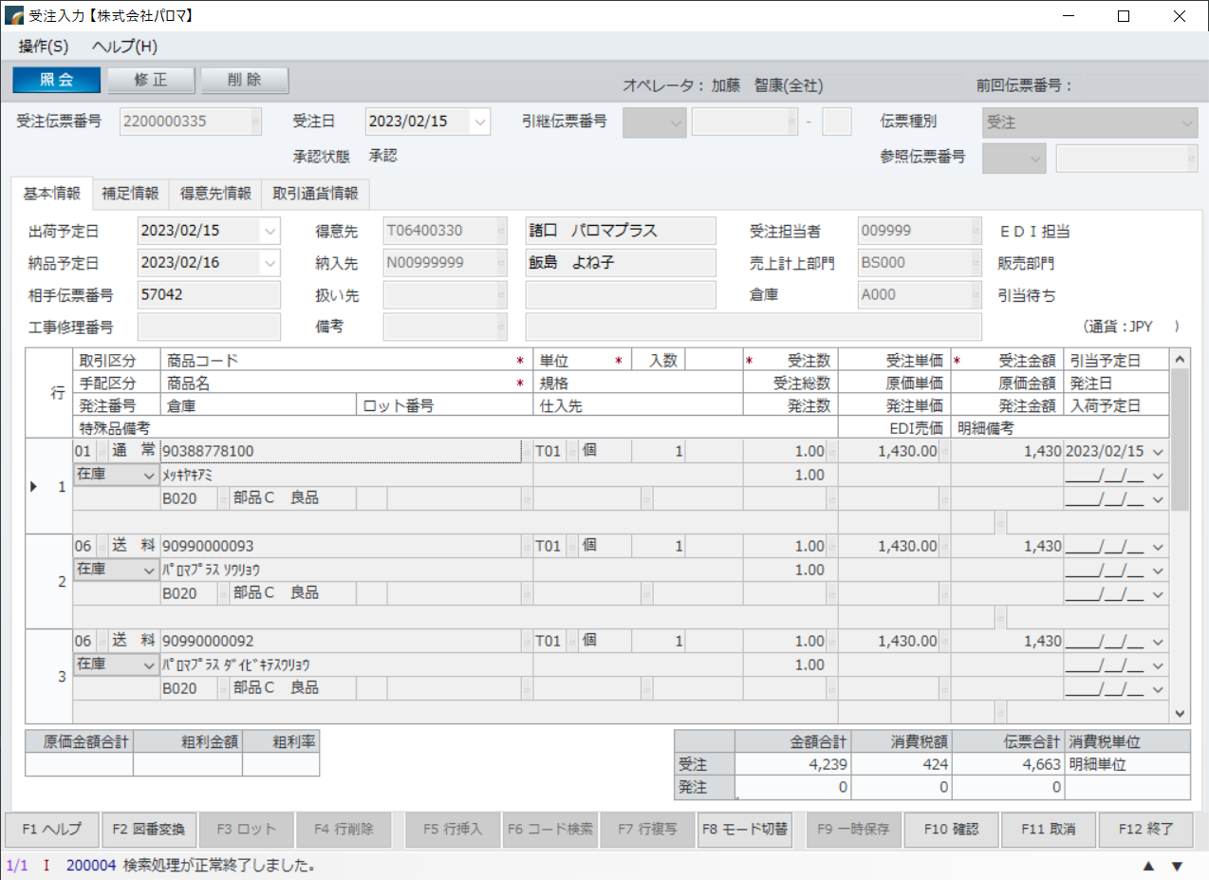
 |  | 価格 | 1200 | 1430 | 2100
受注伝票番号を一緒に
 |  | 数量 | 1 | 1 | 1
 |  | 使用ポイント | 51 | 51 | 51

不要


受注伝票番号を一緒に

不要

パロマプラス受注取り消し調査
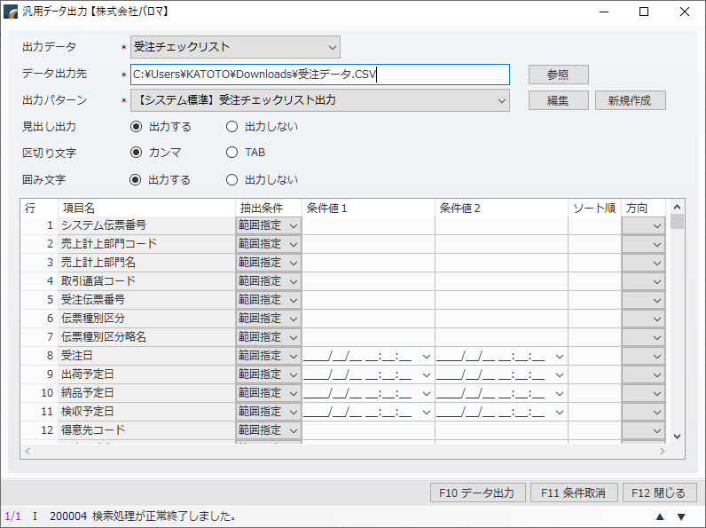
①受注取り消しの調べ方がわからず、結果汎用データ出力で
わかりそう

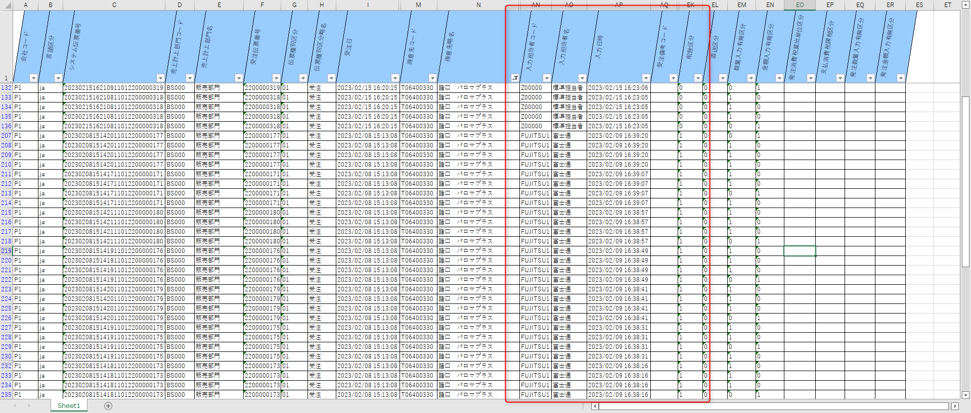
②これでどうかな？
富士通に確認中

パロマプラス元データ
57056-1 | 0 | 谷川 | 幸子 | 57056-1 | ｻﾁｺ | d817200814d45dc9ac989ea05481aa18s1@pc.fw.rakuten.n | 079 | 439 | 5406 | 675 | 0117 | 兵庫県加古川市平岡町一色西２丁目８５プランドール１－１０２ | 谷川 | 幸子 | 57056-1 | ｻﾁｺ | 079 | 439 | 5406 | 675 | 0117 | 兵庫県加古川市平岡町一色西２丁目８５プランドール１－１０２ | 550 | 0 | 2860 | クレジットカード |  | 18:00-21:00 | 2023-02-07 22:25:02 | パロマ ガスコンロ 純正部品 ゴトク Ｇ－８４ | 38704250S | 1050 | 2 | 0
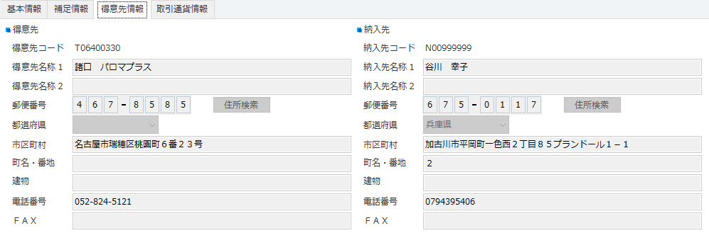

2023.02.08 16:16:36 加藤 智康
１０２のゼロが切れている 受注テーブルは正しいデータが入っている

注文ID |  |  | 57056-1
顧客ID |  |  | 0
お名前(姓) |  |  | 谷川
お名前(名) |  |  | 幸子
お名前(フリガナ・姓) |  |  | 57056-1
お名前(フリガナ名) |  |  | ｻﾁｺ
メールアドレス |  |  | d817200814d45dc9ac989ea05481aa18s1@pc.fw.rakuten.n
電話番号1 |  |  | 079
電話番号2 |  |  | 439
電話番号3 |  |  | 5406
郵便番号1 |  |  | 675
郵便番号2 |  |  | 0117
住所 |  |  | 兵庫県加古川市平岡町一色西２丁目８５プランドール１－１０２
配送先お名前(姓) |  |  | 谷川
配送先お名前(名) |  |  | 幸子
配送先お名前(フリガナ・姓) |  |  | 57056-1
配送先お名前(フリガナ名) |  |  | ｻﾁｺ
配送先電話番号1 |  |  | 079
配送先電話番号2 |  |  | 439
配送先電話番号3 |  |  | 5406
配送先郵便番号1 |  |  | 675
配送先郵便番号2 |  |  | 0117
配送先住所 |  |  | 兵庫県加古川市平岡町一色西２丁目８５プランドール１－１０２
送料 |  |  | 550
手数料 |  |  | 0
お支払い合計 |  |  | 2860
支払い方法 |  |  | クレジットカード
配送予定日
配送時間 |  |  | 18:00-21:00
作成日時 |  |  | 2023-02-07 22:25:02
商品名 |  |  | パロマ ガスコンロ 純正部品 ゴトク Ｇ－８４
商品コード |  |  | 38704250S
価格 |  |  | 1050
数量 |  |  | 2
使用ポイント |  |  | 0

注文ID | 顧客ID | お名前(姓) | お名前(名) | お名前(フリガナ・姓) | お名前(フリガナ名) | メールアドレス | 電話番号1 | 電話番号2 | 電話番号3 | 郵便番号1 | 郵便番号2 | 住所 | 配送先お名前(姓) | 配送先お名前(名) | 配送先お名前(フリガナ・姓) | 配送先お名前(フリガナ名) | 配送先電話番号1 | 配送先電話番号2 | 配送先電話番号3 | 配送先郵便番号1 | 配送先郵便番号2 | 配送先住所 | 送料 | 手数料 | お支払い合計 | 支払い方法 | 配送予定日 | 配送時間 | 作成日時 | 商品名 | 商品コード | 価格 | 数量 | 使用ポイント
56886-1 | 0 | 中石 | 環 | 56886-1 | - | tamachan-diet440@ezweb.ne.jp | 090 | 109 | 43007 | 472 | 0046 | 愛知県知立市弘法町丁凪６３－１シャトレー知立ツインズ北館５０２ | 中石 | 環 | 56886-1 | - | 090 | 109 | 43007 | 472 | 0046 | 愛知県知立市弘法町丁凪６３－１シャトレー知立ツインズ北館５０２ | 550 | 0 | 1034 | コンビニ決済 | 20230206 | 18:00-20:00 | 2023-01-31 14:55:37 | 調節ツマミ | 384202500 | 220 | 2 | 0
57032-1 | 0 | 坂本 | 優愛 | 57032-1 | - | gremrimp@gmail.com | 080 | 284 | 38861 | 321 | 0962 | 栃木県宇都宮市今泉町２５３７－２ウィルモア今泉Ａ－２０２ | 坂本 | 優愛 | 57032-1 | - | 080 | 284 | 38861 | 321 | 0962 | 栃木県宇都宮市今泉町２５３７－２ウィルモア今泉Ａ－２０２ | 550 | 0 | 3190 | コンビニ決済 | 20230210 | 12:00-14:00 | 2023-02-06 15:40:48 | バーナヘッド Ｈ－２０３ | 482265700 | 1350 | 1 | 0
57032-2 | 0 | 坂本 | 優愛 | 57032-2 | - | gremrimp@gmail.com | 080 | 284 | 38861 | 321 | 0962 | 栃木県宇都宮市今泉町２５３７－２ウィルモア今泉Ａ－２０２ | 坂本 | 優愛 | 57032-2 | - | 080 | 284 | 38861 | 321 | 0962 | 栃木県宇都宮市今泉町２５３７－２ウィルモア今泉Ａ－２０２ | 550 | 0 | 3190 | コンビニ決済 | 20230210 | 12:00-14:00 | 2023-02-06 15:40:48 | ゴトク大 Ｇ－９６ | 482076100 | 1050 | 1 | 0
57038-1 | 0 | 高橋美希 |  | 57038-1 | - | mishuna@ezweb.ne.jp | 090 | 221 | 03859 | 452 | 0801 | 愛知県名古屋市西区清里町６９－８９比良荘東１棟４０４ | 高橋美希 |  | 57038-1 | - | 090 | 221 | 03859 | 452 | 0801 | 愛知県名古屋市西区清里町６９－８９比良荘東１棟４０４ | 550 | 0 | 4224 | Ａｍａｚｏｎペイメント |  |  | 2023-02-07 07:54:22 | キッチンシャワー ＳＳ－８ | 319538800 | 1800 | 1 | 0
57038-2 | 0 | 高橋美希 |  | 57038-2 | - | mishuna@ezweb.ne.jp | 090 | 221 | 03859 | 452 | 0801 | 愛知県名古屋市西区清里町６９－８９比良荘東１棟４０４ | 高橋美希 |  | 57038-2 | - | 090 | 221 | 03859 | 452 | 0801 | 愛知県名古屋市西区清里町６９－８９比良荘東１棟４０４ | 550 | 0 | 4224 | Ａｍａｚｏｎペイメント |  |  | 2023-02-07 07:54:22 | フレキシブル出湯管（Ｆ－３５Ｌ）【標準サイズ】 | 319543800 | 1540 | 1 | 0
57039-1 | 0 | 河生 | 泰輝 | 57039-1 | ﾔｽﾃﾙ | 6d8cbf1c08c7a95e6b17613edc1c347ds1@pc.fw.rakuten.n | 052 | 979 | 1234 | 461 | 0012 | 愛知県名古屋市東区相生町３７番地 | 河生 | 泰輝 | 57039-1 | ﾔｽﾃﾙ | 052 | 979 | 1234 | 461 | 0012 | 愛知県名古屋市東区相生町３７番地 | 0 | 0 | 16269 | クレジットカード |  |  | 2023-02-07 09:20:32 | パロマ 炊飯器 純正部品 フッ素釜 | 029011700 | 12150 | 1 | 0
57039-2 | 0 | 河生 | 泰輝 | 57039-2 | ﾔｽﾃﾙ | 6d8cbf1c08c7a95e6b17613edc1c347ds1@pc.fw.rakuten.n | 052 | 979 | 1234 | 461 | 0012 | 愛知県名古屋市東区相生町３７番地 | 河生 | 泰輝 | 57039-2 | ﾔｽﾃﾙ | 052 | 979 | 1234 | 461 | 0012 | 愛知県名古屋市東区相生町３７番地 | 0 | 0 | 16269 | クレジットカード |  |  | 2023-02-07 09:20:32 | パロマ 炊飯器 純正部品 電源コード | 025021000 | 1320 | 1 | 0
57039-3 | 0 | 河生 | 泰輝 | 57039-3 | ﾔｽﾃﾙ | 6d8cbf1c08c7a95e6b17613edc1c347ds1@pc.fw.rakuten.n | 052 | 979 | 1234 | 461 | 0012 | 愛知県名古屋市東区相生町３７番地 | 河生 | 泰輝 | 57039-3 | ﾔｽﾃﾙ | 052 | 979 | 1234 | 461 | 0012 | 愛知県名古屋市東区相生町３７番地 | 0 | 0 | 16269 | クレジットカード |  |  | 2023-02-07 09:20:32 | パロマ 炊飯器 純正部品 ウチブタパッキン | 029236700 | 770 | 1 | 0
57039-4 | 0 | 河生 | 泰輝 | 57039-4 | ﾔｽﾃﾙ | 6d8cbf1c08c7a95e6b17613edc1c347ds1@pc.fw.rakuten.n | 052 | 979 | 1234 | 461 | 0012 | 愛知県名古屋市東区相生町３７番地 | 河生 | 泰輝 | 57039-4 | ﾔｽﾃﾙ | 052 | 979 | 1234 | 461 | 0012 | 愛知県名古屋市東区相生町３７番地 | 0 | 0 | 16269 | クレジットカード |  |  | 2023-02-07 09:20:32 | パロマ 炊飯器 純正部品 汁受け組立 | 027670200 | 330 | 1 | 0
57039-5 | 0 | 河生 | 泰輝 | 57039-5 | ﾔｽﾃﾙ | 6d8cbf1c08c7a95e6b17613edc1c347ds1@pc.fw.rakuten.n | 052 | 979 | 1234 | 461 | 0012 | 愛知県名古屋市東区相生町３７番地 | 河生 | 泰輝 | 57039-5 | ﾔｽﾃﾙ | 052 | 979 | 1234 | 461 | 0012 | 愛知県名古屋市東区相生町３７番地 | 0 | 0 | 16269 | クレジットカード |  |  | 2023-02-07 09:20:32 | パロマ 炊飯器 純正部品 ウチブタオサエ | 025212200 | 220 | 1 | 0
57040-1 | 0 | 郡 | 宏行 | 57040-1 | ﾋﾛﾕｷ | 84bca3945a5c2c53f6adae756880d707s1@dm.fw.rakuten.n | 088 | 652 | 4235 | 770 | 0802 | 徳島県徳島市吉野本町１－１７ | 郡 | 宏行 | 57040-1 | ﾋﾛﾕｷ | 088 | 652 | 4235 | 770 | 0802 | 徳島県徳島市吉野本町１－１７ | 0 | 0 | 6000 | クレジットカード |  |  | 2023-02-07 09:35:04 | パロマ ガスコンロ 純正部品 バーナキャップ Ｈ－１９５ | 68101430S | 2850 | 1 | 270
57040-2 | 0 | 郡 | 宏行 | 57040-2 | ﾋﾛﾕｷ | 84bca3945a5c2c53f6adae756880d707s1@dm.fw.rakuten.n | 088 | 652 | 4235 | 770 | 0802 | 徳島県徳島市吉野本町１－１７ | 郡 | 宏行 | 57040-2 | ﾋﾛﾕｷ | 088 | 652 | 4235 | 770 | 0802 | 徳島県徳島市吉野本町１－１７ | 0 | 0 | 6000 | クレジットカード |  |  | 2023-02-07 09:35:04 | パロマ ガスコンロ 純正部品 バーナキャップ Ｈ－１９４ | 68101700S | 2850 | 1 | 270
57041-1 | 0 | 谷口友紀 |  | 57041-1 | - | yuki.06231215@gmail.com | 080 | 160 | 58693 | 819 | 0025 | 福岡県福岡市西区石丸１－１７－２８ソレアード姪浜２０１ | 谷口友紀 |  | 57041-1 | - | 080 | 160 | 58693 | 819 | 0025 | 福岡県福岡市西区石丸１－１７－２８ソレアード姪浜２０１ | 0 | 0 | 5335 | Ａｍａｚｏｎペイメント |  |  | 2023-02-07 09:45:39 | 扉組立 | 384435800 | 990 | 1 | 0
57041-2 | 0 | 谷口友紀 |  | 57041-2 | - | yuki.06231215@gmail.com | 080 | 160 | 58693 | 819 | 0025 | 福岡県福岡市西区石丸１－１７－２８ソレアード姪浜２０１ | 谷口友紀 |  | 57041-2 | - | 080 | 160 | 58693 | 819 | 0025 | 福岡県福岡市西区石丸１－１７－２８ソレアード姪浜２０１ | 0 | 0 | 5335 | Ａｍａｚｏｎペイメント |  |  | 2023-02-07 09:45:39 | 焼き網組立 | 38158950S | 1430 | 1 | 0
57041-3 | 0 | 谷口友紀 |  | 57041-3 | - | yuki.06231215@gmail.com | 080 | 160 | 58693 | 819 | 0025 | 福岡県福岡市西区石丸１－１７－２８ソレアード姪浜２０１ | 谷口友紀 |  | 57041-3 | - | 080 | 160 | 58693 | 819 | 0025 | 福岡県福岡市西区石丸１－１７－２８ソレアード姪浜２０１ | 0 | 0 | 5335 | Ａｍａｚｏｎペイメント |  |  | 2023-02-07 09:45:39 | グリル排気口カバー | 386068100 | 330 | 1 | 0
57041-4 | 0 | 谷口友紀 |  | 57041-4 | - | yuki.06231215@gmail.com | 080 | 160 | 58693 | 819 | 0025 | 福岡県福岡市西区石丸１－１７－２８ソレアード姪浜２０１ | 谷口友紀 |  | 57041-4 | - | 080 | 160 | 58693 | 819 | 0025 | 福岡県福岡市西区石丸１－１７－２８ソレアード姪浜２０１ | 0 | 0 | 5335 | Ａｍａｚｏｎペイメント |  |  | 2023-02-07 09:45:39 | ごとく Ｇ－８４ | 38704250S | 1050 | 2 | 0
57042-1 | 0 | 中島 | ひとみ | 57042-1 | ﾋﾄﾐ | 94ae01ba0b5582cea1045e67e3f3bfa6s1@dm.fw.rakuten.n | 029 | 856 | 3386 | 305 | 0814 | 茨城県つくば市西平塚１９８－１ | 飯島 | よね子 | 57042-1 | ﾖﾈｺ | 029 | 472 | 7928 | 313 | 0049 | 茨城県常陸太田市天神林町８４７－４１ | 0 | 0 | 5152 | セブンイレブン前払 |  |  | 2023-02-07 09:47:30 | パロマ ガスコンロ 純正部品 油受組立 | 486401700 | 1200 | 1 | 51
57042-2 | 0 | 中島 | ひとみ | 57042-2 | ﾋﾄﾐ | 94ae01ba0b5582cea1045e67e3f3bfa6s1@dm.fw.rakuten.n | 029 | 856 | 3386 | 305 | 0814 | 茨城県つくば市西平塚１９８－１ | 飯島 | よね子 | 57042-2 | ﾖﾈｺ | 029 | 472 | 7928 | 313 | 0049 | 茨城県常陸太田市天神林町８４７－４１ | 0 | 0 | 5152 | セブンイレブン前払 |  |  | 2023-02-07 09:47:30 | パロマ ガスコンロ 純正部品 焼き網組立 | 388778100 | 1430 | 1 | 51
57042-3 | 0 | 中島 | ひとみ | 57042-3 | ﾋﾄﾐ | 94ae01ba0b5582cea1045e67e3f3bfa6s1@dm.fw.rakuten.n | 029 | 856 | 3386 | 305 | 0814 | 茨城県つくば市西平塚１９８－１ | 飯島 | よね子 | 57042-3 | ﾖﾈｺ | 029 | 472 | 7928 | 313 | 0049 | 茨城県常陸太田市天神林町８４７－４１ | 0 | 0 | 5152 | セブンイレブン前払 |  |  | 2023-02-07 09:47:30 | パロマ ガスコンロ 純正部品 バーナキャップ Ｈ－１９６ | 68101760S | 2100 | 1 | 51
57043-2 | 0 | 吉田 | 実 | 57043-2 | ﾐﾉﾙ | f3dfacd95e68709296128e09156fed85s1@pc.fw.rakuten.n | 090 | 959 | 71732 | 818 | 0124 | 福岡県太宰府市梅香苑４丁目－１－２０ | 吉田 | 実 | 57043-2 | ﾐﾉﾙ | 090 | 959 | 71732 | 818 | 0124 | 福岡県太宰府市梅香苑４丁目－１－２０ | 0 | 0 | 10550 | クレジットカード |  |  | 2023-02-07 09:51:19 | 多機能パンＰＥＭ－２ | PA58249000 | 10500 | 1 | 1000
57044-1 | 0 | 渡辺孝雄 |  | 57044-1 | - | watanbow@ybb.ne.jp | 082 | 474 | 0259 | 729 | 6134 | 広島県庄原市木戸町甲５６９ | 渡辺孝雄 |  | 57044-1 | - | 082 | 474 | 0259 | 729 | 6134 | 広島県庄原市木戸町甲５６９ | 550 | 0 | 1705 | Ａｍａｚｏｎペイメント |  |  | 2023-02-07 11:20:34 | ごとく Ｇ－８４ | 38704250S | 1050 | 1 | 0
57045-1 | 0 | 倉澤 | 伸行 | 57045-1 | ﾉﾌﾞﾕｷ | 359a0b26eb4ed427a9c770f1128af2e6s1@pc.fw.rakuten.n | 080 | 657 | 01880 | 182 | 0011 | 東京都調布市深大寺北町１－３１－７ | 倉澤 | 伸行 | 57045-1 | ﾉﾌﾞﾕｷ | 080 | 657 | 01880 | 182 | 0011 | 東京都調布市深大寺北町１－３１－７ | 550 | 0 | 0 | クレジットカード |  | 18:00-21:00 | 2023-02-07 12:36:14 | パロマ ガスコンロ 純正部品 つまみ組立 | 387095300 | 220 | 1 | 792
57046-1 | 0 | 上中 | 敏喜 | 57046-1 | ﾄｼｷ | f8a9f6c10fadf5f168b31c45aec21346s1@pc.fw.rakuten.n | 090 | 262 | 94639 | 321 | 1431 | 栃木県日光市山内２３６９ | 上中 | 敏喜 | 57046-1 | ﾄｼｷ | 090 | 262 | 94639 | 321 | 1431 | 栃木県日光市山内２３６９ | 550 | 0 | 1893 | クレジットカード |  |  | 2023-02-07 12:59:20 | パロマ ガスコンロ 純正部品 焼き網組立 | 38158950S | 1430 | 1 | 230
57047-1 | 0 | ワンスタイル |  | 57047-1 | - | info.onestyle@gmail.com | 090 | 389 | 99985 | 062 | 0904 | 北海道札幌市豊平区豊平四条９丁目２－１ | ワンスタイル |  | 57047-1 | - | 090 | 389 | 99985 | 062 | 0904 | 北海道札幌市豊平区豊平四条９丁目２－１ | 550 | 0 | 792 | Ａｍａｚｏｎペイメント |  |  | 2023-02-07 13:25:32 | つまみ組立ＤＢＲ | 485412400 | 220 | 1 | 0
57048-1 | 0 | 中国酒菜・胡坊 | 山内隆宏 | 57048-1 | - | cinakobou@gmail.com | 090 | 862 | 99333 | 810 | 0073 | 福岡県福岡市中央区舞鶴２丁目７－１ライオンズマンション舞鶴第３ | 中国酒菜・胡坊 | 山内隆宏 | 57048-1 | - | 090 | 862 | 99333 | 810 | 0073 | 福岡県福岡市中央区舞鶴２丁目７－１ライオンズマンション舞鶴第３ | 0 | 0 | 13365 | クレジットカード | 20230218 | 12:00-14:00 | 2023-02-07 14:55:11 | フッ素釜 | 029011700 | 12150 | 1 | 0
57050-1 | 0 | 石井 | 眞弓 | 57050-1 | ﾏﾕﾐ | 3e034b7d80830e3582d1bbbc6a4158cas1@km.fw.rakuten.n | 090 | 619 | 51413 | 194 | 0036 | 東京都町田市木曽東４－２８－７－Ａ１ | 石井 | 眞弓 | 57050-1 | ﾏﾕﾐ | 090 | 619 | 51413 | 194 | 0036 | 東京都町田市木曽東４－２８－７－Ａ１ | 550 | 0 | 0 | クレジットカード |  |  | 2023-02-07 15:26:51 | パロマ ガスコンロ 純正部品 ゴトク大 Ｇ－９６ | 482076100 | 1050 | 1 | 1705
57051-1 | 0 | イトウ |  | 57051-1 | - | tetsu-itoh@nike.eonet.ne.jp | 075 | 957 | 8098 | 618 | 0091 | 京都府乙訓郡大山崎町円明寺脇山１－１３６ | イトウ |  | 57051-1 | - | 075 | 957 | 8098 | 618 | 0091 | 京都府乙訓郡大山崎町円明寺脇山１－１３６ | 0 | 0 | 6600 | クレジットカード |  |  | 2023-02-07 16:33:05 | フッ素釜（Ｋ－１０ＤＦ）１００ＤＦ | 027522000 | 6000 | 1 | 0
57052-1 | 0 | 田嶋 | 博之 | 57052-1 | - | box@tajima1.com | 026 | 385 | 6925 | 399 | 0033 | 長野県松本市笹賀３５３６ | 田嶋 | 博之 | 57052-1 | - | 026 | 385 | 6925 | 399 | 0033 | 長野県松本市笹賀３５３６ | 0 | 0 | 5280 | クレジットカード |  |  | 2023-02-07 16:35:16 | ゴトク Ｇ－９４ | 481301600 | 1050 | 2 | 0
57052-2 | 0 | 田嶋 | 博之 | 57052-2 | - | box@tajima1.com | 026 | 385 | 6925 | 399 | 0033 | 長野県松本市笹賀３５３６ | 田嶋 | 博之 | 57052-2 | - | 026 | 385 | 6925 | 399 | 0033 | 長野県松本市笹賀３５３６ | 0 | 0 | 5280 | クレジットカード |  |  | 2023-02-07 16:35:16 | バーナーヘッド Ｈ－２０１ | 481301700 | 1350 | 2 | 0
57053-1 | 0 | 千葉 | 吉輝 | 57053-1 | ﾖｼﾃﾙ | 276782e0d7acc76c21a6f2afced13b9ds1@km.fw.rakuten.n | 080 | 556 | 09317 | 963 | 0106 | 福島県郡山市成山町１１９－２ | 千葉 | 吉輝 | 57053-1 | ﾖｼﾃﾙ | 080 | 556 | 09317 | 963 | 0106 | 福島県郡山市成山町１１９－２ | 550 | 0 | 1034 | クレジットカード |  |  | 2023-02-07 19:40:06 | パロマ ガスコンロ 純正部品 サイドモール | 389337400 | 440 | 1 | 0
57054-1 | 0 | 眞鍋 | 尚人 | 57054-1 | ﾅｵﾄ | 89b3328b3f338454b514dbf1e52fa813s1@pc.fw.rakuten.n | 090 | 655 | 88305 | 520 | 0241 | 滋賀県大津市今堅田３－２６－２４ | 眞鍋 | 尚人 | 57054-1 | ﾅｵﾄ | 090 | 655 | 88305 | 520 | 0241 | 滋賀県大津市今堅田３－２６－２４ | 550 | 0 | 1870 | クレジットカード |  |  | 2023-02-07 20:40:41 | パロマ ガスコンロ 純正部品 ごとく Ｇ－１３ | 18316350S | 1200 | 1 | 0
57055-1 | 0 | わだ | まさみ | 57055-1 | - | fl.11p.8aw.615@gmail.com | 090 | 597 | 57180 | 666 | 0114 | 兵庫県川西市東畦野山手１ー９ー１０ | 豊田 | 愛生 | 57055-1 | - | 090 | 434 | 39201 | 310 | 0903 | 茨城県水戸市堀町１１９４－１クランメール堀町Ｂ１０５号 | 550 | 0 | 3091 | クレジットカード |  |  | 2023-02-07 21:20:48 | フレキシブル出湯管（Ｆ－６５Ｋ） | 319543400 | 2310 | 1 | 0
57056-1 | 0 | 谷川 | 幸子 | 57056-1 | ｻﾁｺ | d817200814d45dc9ac989ea05481aa18s1@pc.fw.rakuten.n | 079 | 439 | 5406 | 675 | 0117 | 兵庫県加古川市平岡町一色西２丁目８５プランドール１－１０２ | 谷川 | 幸子 | 57056-1 | ｻﾁｺ | 079 | 439 | 5406 | 675 | 0117 | 兵庫県加古川市平岡町一色西２丁目８５プランドール１－１０２ | 550 | 0 | 2860 | クレジットカード |  | 18:00-21:00 | 2023-02-07 22:25:02 | パロマ ガスコンロ 純正部品 ゴトク Ｇ－８４ | 38704250S | 1050 | 2 | 0
57057-1 | 0 | 吉田 | 收志 | 57057-1 | - | ayos-home1@smile.odn.ne.jp | 042 | 643 | 1285 | 192 | 0046 | 東京都八王子市明神町１－７－９ | 吉田 | 收志 | 57057-1 | - | 042 | 643 | 1285 | 192 | 0046 | 東京都八王子市明神町１－７－９ | 550 | 0 | 1705 | クレジットカード | 20230213 | 19:00-21:00 | 2023-02-07 22:50:41 | ゴトク Ｇ－９４ | 481301600 | 1050 | 1 | 0

出荷指示
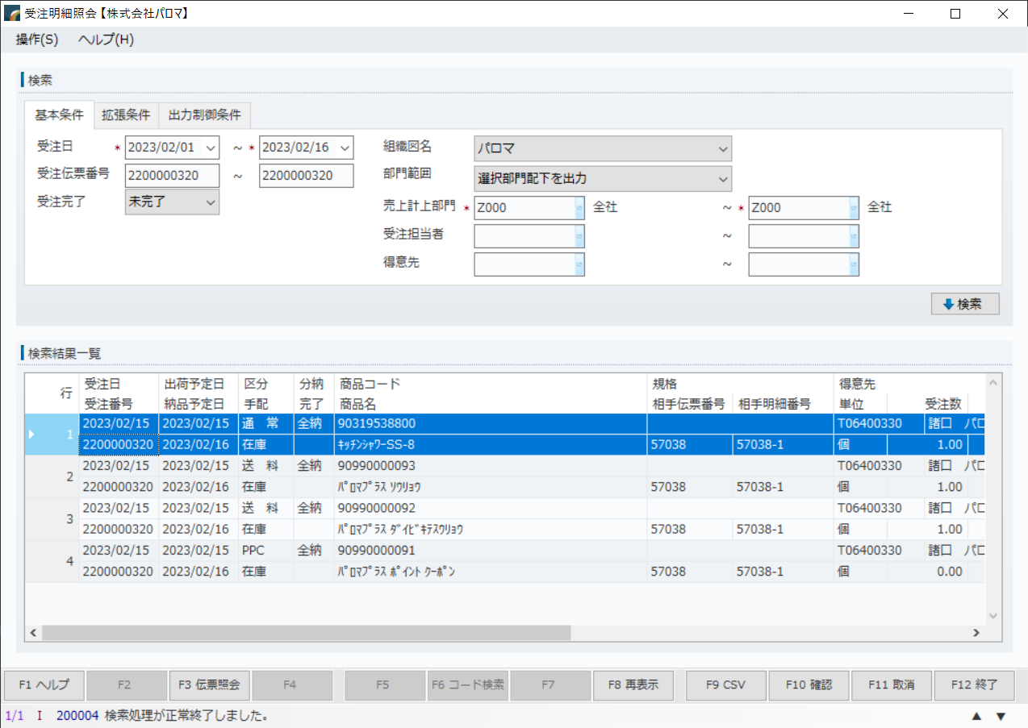
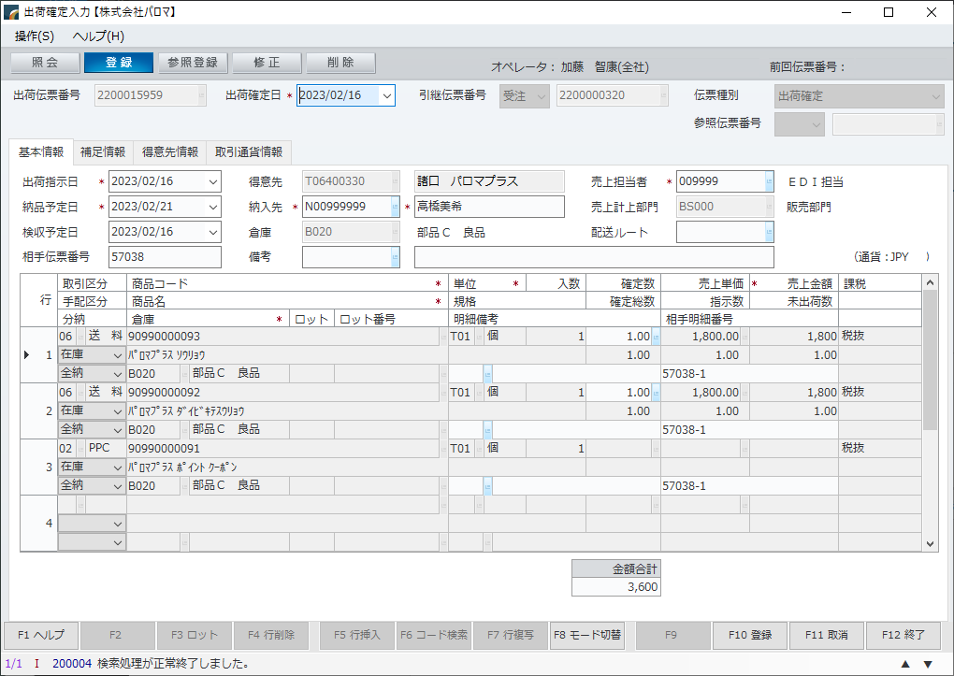
※ピッキングや売上の時にチェックがかかる

2023.02.16 11:56:25 加藤 智康
キッチンシャワーがなくても出荷確定できそうな状況

DCMカーマ受領
 | カーマ | 富士通は受領 |  |  |  |  |  |  |  |  | バッチのログ
 | \\10.17.1.11\d$\ACMS_BK\ACMS_UXKAM_FXKAMJU(CSV)null_20230208_140400.DAT |  |  |  |  |  |  |  |  |  | \\10.1.2.103\e$\Paloma\Prod\Batch\Logs\BatchLog

 |  |  |  |  |  |  |  |  |  |  | DSSのログ
 |  |  |  |  |  |  |  |  |  |  | \\10.1.2.106\c$\Program Files\DataSpiderServista\server\logs\20230209\execution

 |  |  |  |  |  |  |  |  |  |  | IZエラーファイル
 |  |  |  |  |  |  |  |  |  |  | \\10.1.2.101\c$\shares\recv\EDI_Juryou\ERRORFILE

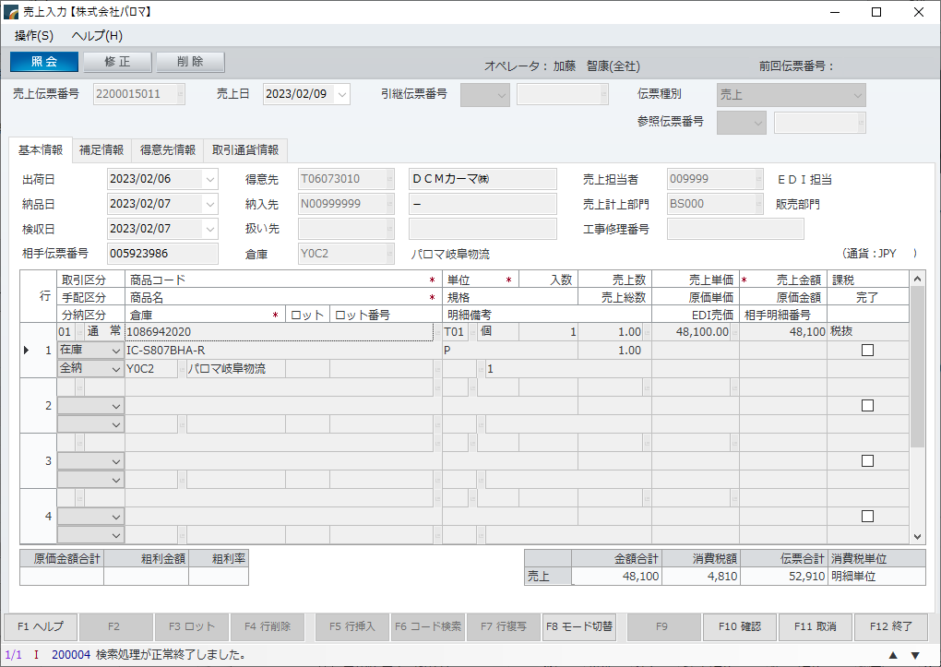

 |  |  |  |  |  |  |  |  |  |  |  |  |  |  |  | ※IZからの処理結果を確認するJOB

タグ | メッセージＩＤ | 発注伝票番号 | 発注処理日 | 納品開始日 | 納品終了日 | 発注日 | 納品指定日 | 出荷日 | 納品予定日 | 納品日 | 仕入計上日 | 特売コード | 支払条件 | 伝票種別 | 伝票区分
HD | RECADV | 005923986 | 20230206 |  |  | 20230206 | 20230207 | 00000000 | 20230207 | 20230207 | 20230207 |  |  | 01 | 01
発注種別区分 | 納品区分 | 宅配区分 | 発注企業コード | 発注企業名称（カナ） | 発注企業名称（漢字） | 拠点コード | 部門コード | 部門名（カナ） | 部門名（漢字） | 発注事業部コード | 発注事業部名（漢字） | GLN発注企業コード | 企業コード | 企業名称（カナ） | 企業名称（漢字）
63 | 1 |  | DCM | DCMｶﾌﾞｼｷｶﾞｲｼｬ | ＤＣＭ株式会社 |  | 024 |  | 家庭電器 | 04 | 東海 | 4560181050000 | 01 | ﾅｶﾆﾎﾝ | 中日本
納品先コード | 納品先名称（カナ） | 納品先名称（漢字） | 納品センターコード | 納品センター名称（カナ） | 納品センター名称（漢字） | 館番号 | 共通取引先コード | 共通取引先制御コード | 取引先名称（カナ） | 取引先名称（漢字） | 個別取引先コード | 直送コード | 申込票番号 | 税率 | 税区分
0944 | ﾄﾐｶｼｮｳｶﾝｾﾝﾀｰ | 富加商管センター |  |  |  | 01 | 000118 | 010000 | ｶﾌﾞｼｷｶﾞｲｼｬﾊﾟﾛﾏ | 株式会社パロマ | 007229 |  |  | 10000 | 01
フィールド49 | JANコード | 発注伝票行番号 | 商品コード | 分類 | 納品伝票番号 | パターンＮＯ | パターン名称 | 商品名（ｶﾅ） | 商品名（漢字） | 商品規格名称（ｶﾅ） | 商品規格名称（漢字） | ゴンドラ番号 | 発注単位区分 | 欠品数量 | 形状区分
DT | 4961341308056 | 001 |  | 024002001 | 005923986 |  |  | ﾊﾟﾛﾏ ｶﾞｽﾃｰﾌﾞﾙ | パロマ ガステーブル | IC-S807BHA-R LP | ＩＣ－Ｓ８０７ＢＨＡ－Ｒ ＬＰ |  | P | 0000000 | 2
発注数量 | 発注単位数 | 発注単位入数 | 納品予定数 | 納品数 | 納品予定売価金額 | 発注原価金額 | 発注売価金額 | 納品売価金額 | 原単価 | 納品予定原価金額 | 売単価 | 納品原価金額 | 納品伝票行番号 | フィールド79 | 欠品理由
000000100 | 00000 | 00000 | 0000000 | 0000001 | 000000000 | 0000000000 | 0000000000 | 000000000 | 001650000 | 000000000 | 0027280 | 000016500 | 001 | 5923986

【ゼロ円でも格納される】


2023.02.09 14:20:00 加藤 智康
確かに売上数ゼロではあります

タグ | メッセージＩＤ | 発注伝票番号 | 発注処理日 | 納品開始日 | 納品終了日 | 発注日 | 納品指定日 | 出荷日 | 納品予定日 | 納品日 | 仕入計上日 | 特売コード | 支払条件 | 伝票種別 | 伝票区分
HD | RECADV | 005923962 | 20230217 |  |  | 20230217 | 20230206 | 00000000 | 20230206 | 20230206 | 20230206 |  |  | 01 | 01
発注種別区分 | 納品区分 | 宅配区分 | 発注企業コード | 発注企業名称（カナ） | 発注企業名称（漢字） | 拠点コード | 部門コード | 部門名（カナ） | 部門名（漢字） | 発注事業部コード | 発注事業部名（漢字） | GLN発注企業コード | 企業コード | 企業名称（カナ） | 企業名称（漢字）
63 | 1 |  | DCM | DCMｶﾌﾞｼｷｶﾞｲｼｬ | ＤＣＭ株式会社 |  | 024 |  | 家庭電器 | 04 | 東海 | 4560181050000 | 01 | ﾅｶﾆﾎﾝ | 中日本
納品先コード | 納品先名称（カナ） | 納品先名称（漢字） | 納品センターコード | 納品センター名称（カナ） | 納品センター名称（漢字） | 館番号 | 共通取引先コード | 共通取引先制御コード | 取引先名称（カナ） | 取引先名称（漢字） | 個別取引先コード | 直送コード | 申込票番号 | 税率 | 税区分
0944 | ﾄﾐｶｼｮｳｶﾝｾﾝﾀｰ | 富加商管センター |  |  |  | 01 | 000118 | 010000 | ｶﾌﾞｼｷｶﾞｲｼｬﾊﾟﾛﾏ | 株式会社パロマ | 007229 |  |  | 10000 | 01
フィールド49 | JANコード | 発注伝票行番号 | 商品コード | 分類 | 納品伝票番号 | パターンＮＯ | パターン名称 | 商品名（ｶﾅ） | 商品名（漢字） | 商品規格名称（ｶﾅ） | 商品規格名称（漢字） | ゴンドラ番号 | 発注単位区分 | 欠品数量 | 形状区分
DT | 4961341329938 | 001 |  | 024002001 | 005923962 |  |  | ﾊﾟﾛﾏ ｶﾞｽﾃｰﾌﾞﾙ | パロマ ガステーブル | IC-S806BM-R 13A | ＩＣ－Ｓ８０６ＢＭ－Ｒ １３Ａ |  | C | 0000000 | 2
発注数量 | 発注単位数 | 発注単位入数 | 納品予定数 | 納品数 | 納品予定売価金額 | 発注原価金額 | 発注売価金額 | 納品売価金額 | 原単価 | 納品予定原価金額 | 売単価 | 納品原価金額 | 納品伝票行番号 | フィールド79 | 欠品理由
000000000 | 00000 | 00000 | 0000000 | 0000000 | 000000000 | 0000000000 | 0000000000 | 000000000 | 001345000 | 000000000 | 0022880 | 000000000 | 001 | 005923962

DCMフォーマック発注
【受注入力】
【出荷まで】

【受注入力】
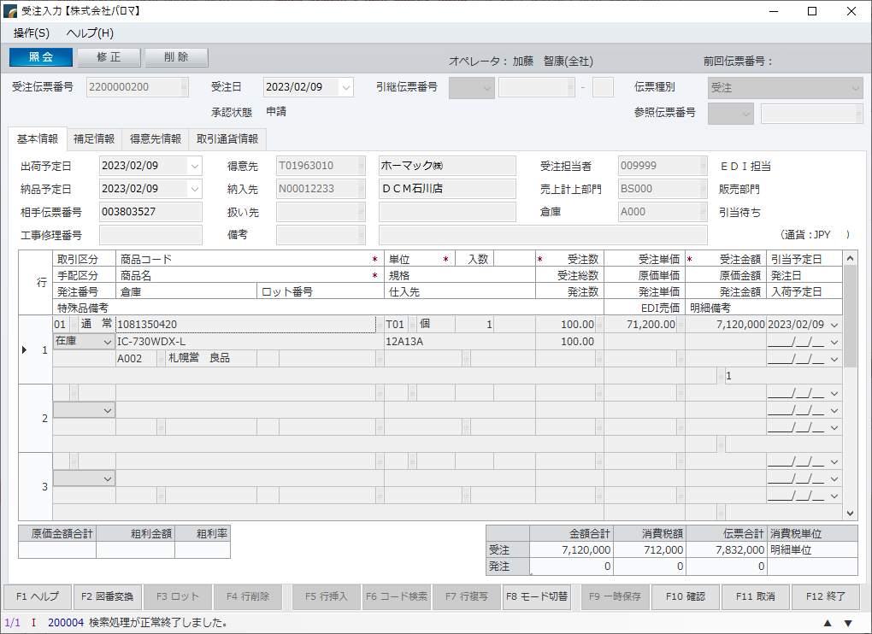

タグ① | メッセージＩＤ | 発注伝票番号 | 発注処理日 | 納品開始日 | 納品終了日 | 発注日 | 納品指定日 | 特売コード | 支払条件
HD | ORDERS | 003803527 | 20230207 | 20230209 | 20230209 | 20230207 | 20230209
HD | ORDERS | 005032196 | 20230129 | 20230131 | 20230131 | 20230130 | 20230131
伝票種別 | 伝票区分 | 発注種別区分 | 納品区分 | 宅配区分 | 発注企業コード | 発注企業名称カナ | 発注企業名称 | 拠点コード | 部門コード
01 | 01 | 04 | 0 | 01 | DCM | DCMｶﾌﾞｼｷｶﾞｲｼｬ | ＤＣＭ株式会社 |  | 024
01 | 01 | 00 | 1 | 01 | DCM | DCMｶﾌﾞｼｷｶﾞｲｼｬ | ＤＣＭ株式会社 |  | 024
部門名カナ | 部門名 | 発注事業部コード | 発注事業部名 | GLN発注企業コード | 企業コード | 企業名称カナ | 企業名称 | 納品先コード | 納品先名称カナ
ｶﾃｲﾃﾞﾝｷ | 家庭電器 | 01 | 北海道 | 4560181050000 | 03 | ﾋｶﾞｼﾆﾎﾝ | 東日本 | 3004 | DCMｲｼｶﾜﾃﾝ
ｶﾃｲﾃﾞﾝｷ | 家庭電器 | 01 | 北海道 | 4560181050000 | 03 | ﾋｶﾞｼﾆﾎﾝ | 東日本 | 0100 | ｴﾆﾜｼｮｳﾋﾝﾌﾞﾂﾘｭｳ
納品先名称 | 納品センターコード | 納品センター名称カナ | 納品センター名称 | 舘番号 | 共通取引先コード | 共通取引先制御コード | 取引先名称カナ | 取引先名称 | 個別取引先コード
ＤＣＭ石川店 |  |  |  | 01 | 000118 | 030000 | (ｶﾌﾞ)ﾊﾟﾛﾏ | （株）パロマ | 000581
恵庭商品物流センター |  |  |  | 01 | 000118 | 030000 | (ｶﾌﾞ)ﾊﾟﾛﾏ | （株）パロマ | 000581
直送コード | 申込票番号 | 税率 | 税区分 | タグ② | ＪＡＮコード | 発注伝票行番号 | 商品コード | 分類 | パターンＮＯ
000 |  | 00000 |  | DT | 4961341314149 | 001 |  | 024002001
000 |  | 00000 |  | DT | 4961341329921 | 001 |  | 024002001
パターン名称 | 商品名カナ | 商品名 | 商品規格名称カナ | 商品規格名称 | ゴンドラ番号 | 発注単位区分 | 形状区分 | 発注数量 | 発注単位数
 | ﾊﾟﾛﾏ ｶﾞｽﾃｰﾌﾞﾙ IC-730WDX-L 13A | パロマ ガステーブル ＩＣ－７３０ＷＤＸ－Ｌ １３Ａ | IC-730WDX-L 13A | ＩＣ－７３０ＷＤＸ－Ｌ １３Ａ |  | C | 3 | 000000100 | 00000 | 数字が100倍に
 | ﾊﾟﾛﾏ ｶﾞｽﾃｰﾌﾞﾙ | パロマ ガステーブル | IC-S806BM-R LP | ＩＣ－Ｓ８０６ＢＭ－Ｒ ＬＰ | 026004 | C | 3 | 000001100 | 00000
発注単位入数 | 発注原価金額 | 発注売価金額 | 原単価 | 売単価 | 発注店舗数 | 発注伝票番号２
00000 | 0000025700 | 0000040480 | 002570000 | 0040480 | 001 | 003803527
00000 | 0000147950 | 0000251680 | 001345000 | 0022880 | 008 | 005032196

【出荷まで】

 | \\10.17.1.11\d$\ACMS_BK\ |  |  |  | ACMS_UXHOM_FXHOMHA(CSV)null_20230208_090211.DAT

DCMケーヨー
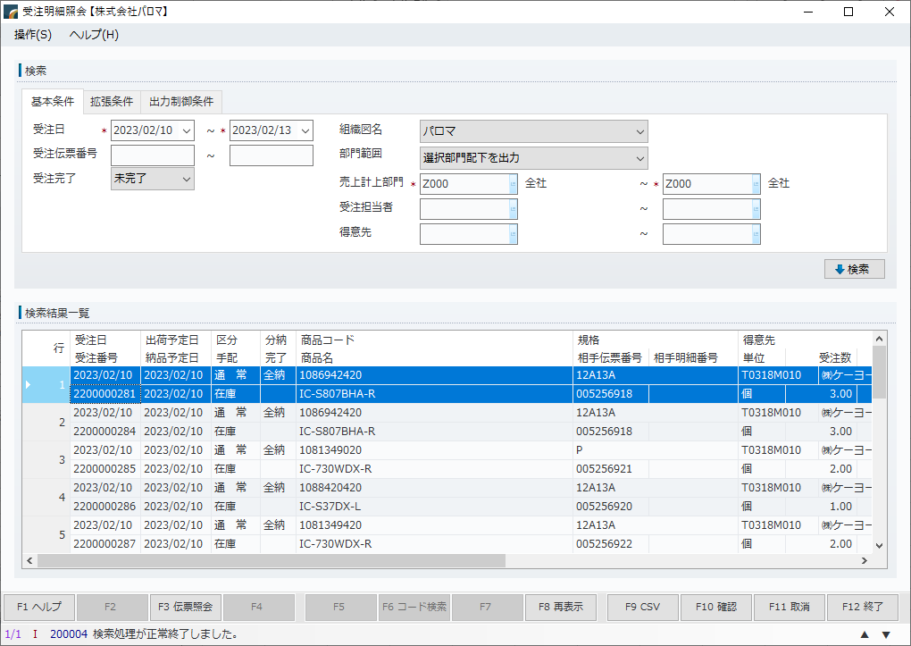
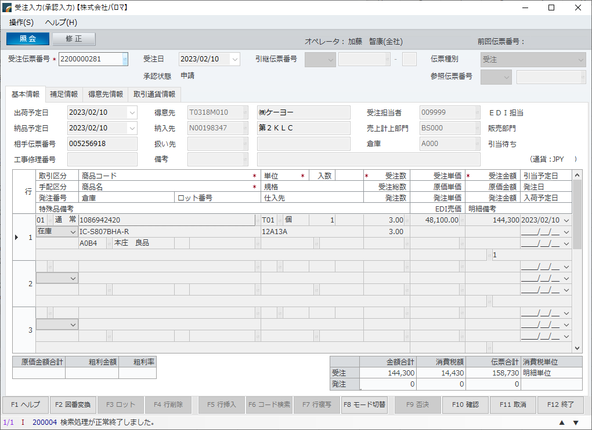
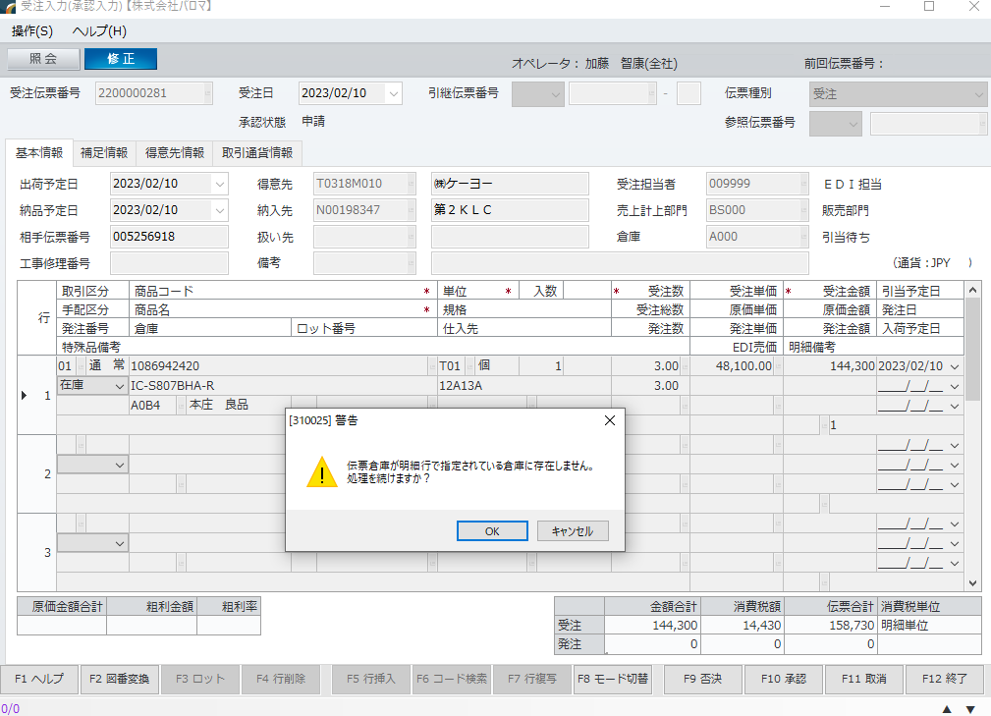
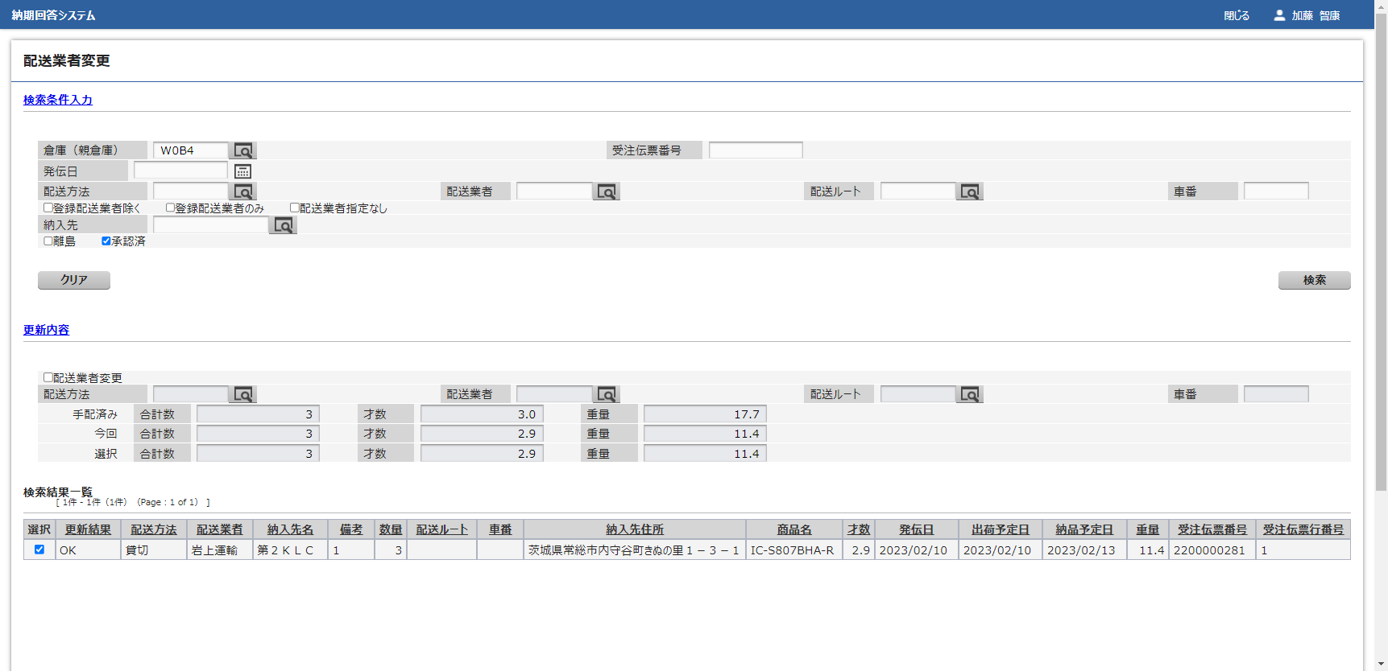
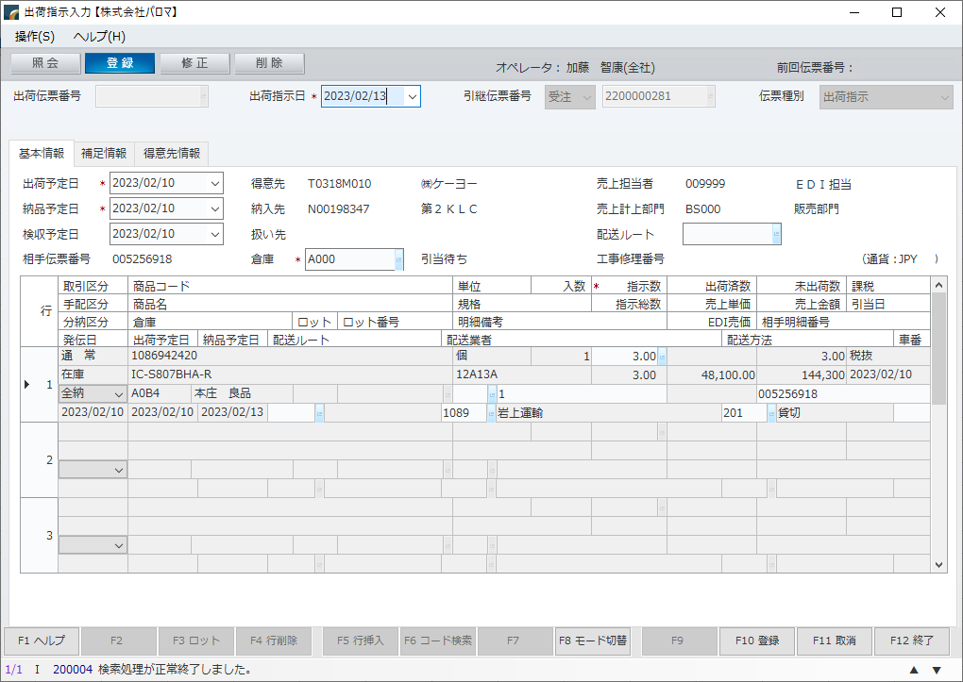
入力ファイル | バッチのログ
\\10.1.2.106\e$\DS_mountDir\IF\ACMS | \\10.1.2.103\e$\Paloma\Prod\Batch\Logs\BatchLog
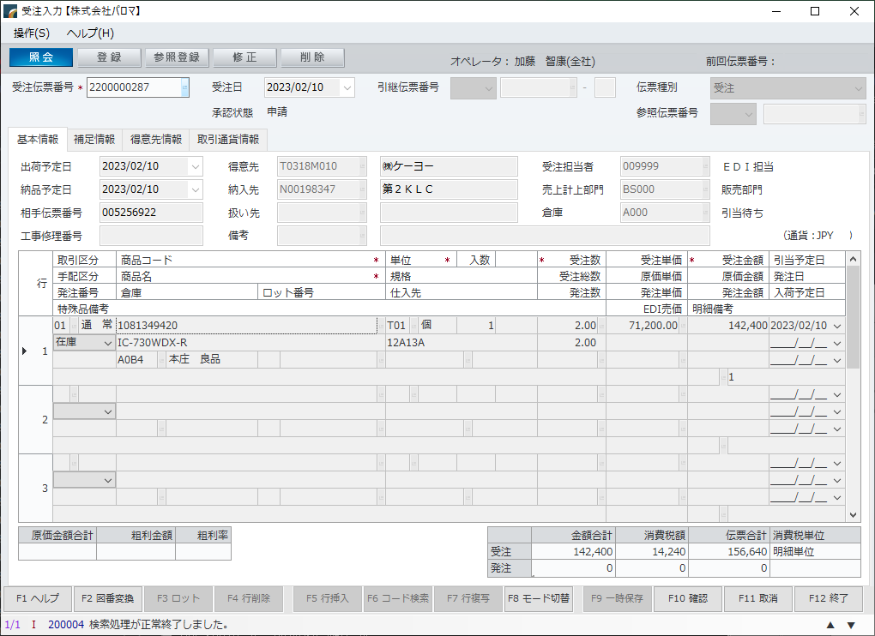
 | DSSのログ
 | \\10.1.2.106\c$\Program Files\DataSpiderServista\server\logs\20230209\execution

 | IZエラーファイル
 | \\10.1.2.101\c$\shares\recv\EDI_Juryou\ERRORFILE

